Chart1
 | APOYO_INFERIOR_MOVIL con Rvd | APOYO_INFERIOR_MOVIL con Rvd | APOYO_INFERIOR_MOVIL con Rvd | 1000
1 | 2.02E+03 | 9.06E+02 | 1.81E+03 | 2.02E+03
2 | -5.95E+03 | -2.66E+03 | -5.32E+03 | -5.95E+03
3 | -2.98E+03 | -1.33E+03 | -2.66E+03 | -2.98E+03
4 | 6.05E+03 | 2.71E+03 | 5.41E+03 | 6.05E+03
5 | 6.65E+03 | 2.98E+03 | 5.95E+03 | 6.65E+03
6 | -6.76E+03 | -3.02E+03 | -6.05E+03 | -6.76E+03
7 | 6.65E+03 | 2.98E+03 | 5.95E+03 | 6.65E+03
8 | -6.76E+03 | -3.02E+03 | -6.05E+03 | -6.76E+03

Sheet1
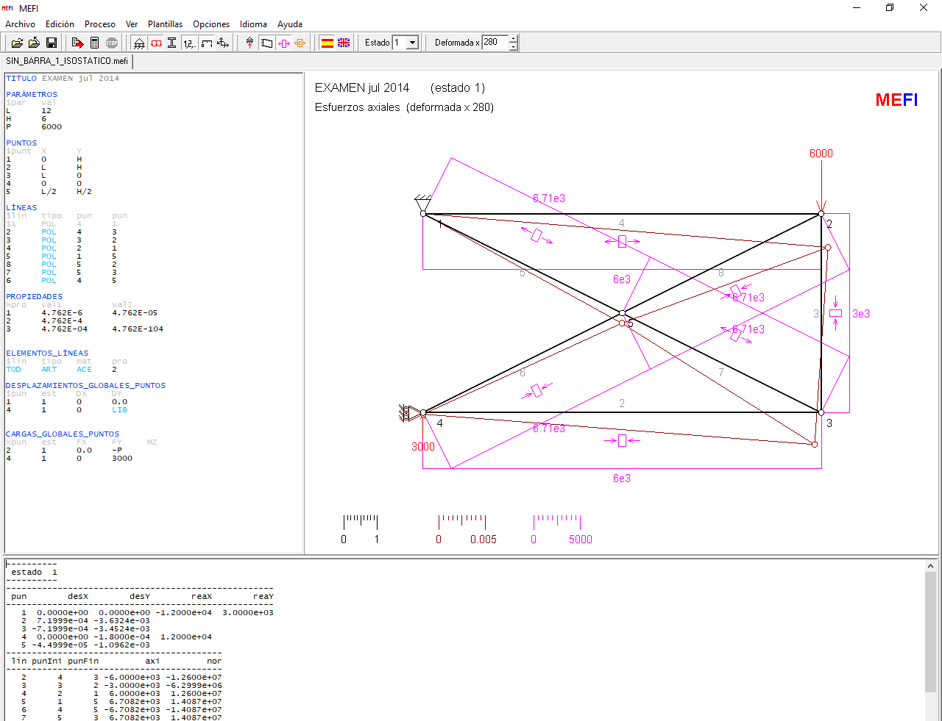

 | TITULO EXAMEN jul 2014

 | PARÁMETROS
 | $par | val
 | L | 12
 | H | 6
 | P | 6000
 | X | 3076

 | PROPIEDADES
 | %pro | val1
 | 2 | 4.762E-04
 | E | 2.100E+11
 |  | 1.000E+08

----------
 | estado 1
----------
----------------------------------------------------
 | pun | desX | desY | reaX | reaY | α | 0.46365
---------------------------------------------------- |  |  |  |  |  | sen(α) | 0.44721 | sen2(α) | 0.200
 | 1 | 0.00E+00 | 0.00E+00 | -1.20E+04 | 3.00E+03 | cos(α) | 0.89443 | cos2(α) | 0.800
 | 2 | 7.20E-04 | -3.63E-03 |  |  | tan(α) | 0.50000
 | 3 | -7.20E-04 | -3.45E-03
 | 4 | 0.00E+00 | -1.80E-04 | 1.20E+04
 | 5 | -4.50E-05 | -1.10E-03 |  |  | P-x | 2923.8
------------------------------------------ |  |  |  |  |  | P_x/sen_α | 6537.8 | N5 - N7
 | lín | punIni | punFin | axi | nor | X/tan_α | 6152.4 | N4
------------------------------------------ |  |  |  |  |  | -X/sen_α | -6878.6 | N6 - N8
 | 2 | 4 | 3 | -6.00E+03 | -1.26E+07 | -P_x/tan_α | -5847.6 | N2
 | 3 | 3 | 2 | -3.00E+03 | -6.30E+06 | -P_x | -2923.8 | N3
 | 4 | 2 | 1 | 6.00E+03 | 1.26E+07
 | 5 | 1 | 5 | 6.71E+03 | 1.41E+07 | (12/tan_α)*(X-P) | -70170.8
 | 6 | 4 | 5 | -6.71E+03 | -1.41E+07 | 3*(X-P) | -8771.3
 | 7 | 5 | 3 | 6.71E+03 | 1.41E+07 | (12/tan_α)*(X) | 73829.2
 | 8 | 5 | 2 | -6.71E+03 | -1.41E+07 | 2*((P-X)/sen_α)*(-3/(sen_α*cos_α)) | -98066.6
------------------------------------- |  |  |  |  |  | 2*((-X)/sen_α)*(-3/(sen_α*cos_α)) | 103179.5
 | tensión equivalente von Mises máxima |  |  |  |  |  | 0.0
-------------------------------------
 | 1.41E+07

 |  |  |  |  |  |  |  | PTV
 |  |  |  |  |  |  |  |  | L | NR | NΨ1 | ΔLΨ(xAE) | NR*ΔLΨ(xAE) | NΨ2 | ΔLΨ2 | NR*ΔLΨ2
 |  |  |  |  |  |  |  | 2 | 12.00 | -5.85E+03 | 2.00 | 24 | -1.40E+05
 |  |  |  |  |  |  |  | 3 | 6.00 | -2.92E+03 | 1.00 | 6 | -1.75E+04
 |  |  |  |  |  |  |  | 4 | 12.00 | 6.15E+03 | 2.00 | 24 | 1.48E+05
 |  |  |  |  |  |  |  | 5 | 6.71 | 6.54E+03 | -2.24 | -15 | -9.81E+04
 |  |  |  |  |  |  |  | 6 | 6.71 | -6.88E+03 | -2.24 | -15 | 1.03E+05
 |  |  |  |  |  |  |  | 7 | 6.71 | 6.54E+03 | -2.24 | -15 | -9.81E+04
 |  |  |  |  |  |  |  | 8 | 6.71 | -6.88E+03 | -2.24 | -15 | 1.03E+05
 |  |  |  |  |  |  |  |  |  |  |  |  | -1.46E-10

